Leht1
 | VASTUS
Info käibemaksu kohta (sisaldab, ei sisalda, lisandub, ei lisandu) |  |  |  | Materjalide maksumus ja transport peab sisalduma hinnas, kui ei ole märgitud teisiti
Tööde eeldatav algusaeg (hinnanguline) |  |  |  | Seinte m2 on arvestatud nii, et uste ja akende avad on maha arvestatud
Tööde eeldatav lõppaeg (hinnanguline) |  |  |  | Korterite plaan - vt Foto 1

VÄIKSEM KORTER (25m2) | Ühik | Kogus | Maksumus kokku | Märkused | Märkused (kui pakkuja soovib lisada)
VÄIKSEMA KORTERI TÖÖD KOKKU |  |  | 0.00
Lammutustööd |  |  | 0.00
Ukseava (ca 85x210 cm) tegemine kandvasse seina kahe korteri vahele | tk | 1.0 | 0.00 | Ava tegemiseks on tellijal koostamisel konstruktiivse osa projekt, kus antakse täpne lahendus. Lisaks eemaldada jupp veetoru ja panna pimeotsik. Seinas muid tehnosüsteeme ei ole. Seinas on vertikaalne laudmaterjal, peal kips; teisel pool seinas vannitoa seinaplaadid (vannituba läheb tervikuna likvideerimisele)
Esikus plaaditud põranda eemaldamine | m2 | 2.0 | 0.00 | Foto 2
Vannitoas keraamiliste plaatide ja san-seadmete (sh WC poti) eemaldamine | tk | 1.0 | 0.00 | Vannitoa asemele jääb hiljem panipaik/ garderoob ja läbi vannitoa tehtav ava hakkab ühendama kahte korterit. Foto 3
Toas ahjukivide väljalõhkumine+ ühenduslõõri väljalõhkumine+ vertikaalne tugevdus 2 postiga+ korstnaosa kinniehitamine tulekindlalt | tk | 1.0 | 0.00 | Ahi on nn butafoor (alles vaid üks ahju sein, teiselt poolt juba välja lõhutud). Foto 4
Köögimööbli demonteerimine+ vana gaasikatla ja gaasitorustiku utiliseerimine | tk | 1.0 | 0.00 | Gaasiseadmete demontaaži teeb Gaspre; pakkujal arvestada seadmete äraviimine pärast demontaaži. Foto 5
Köögis kipsseina eemaldamine ühest seinast | m2 | 14.0 | 0.00 | Teistes seintes teadaolevalt kipsi ei ole
Köögis ja toas põrandate eemaldamine (laminaat jm aluspõrand) | m2 | 21.0 | 0.00
Jäätmete/ prügi äravedu ja utiliseerimine (kogu ehitusperiood) | tk | 1.0 | 0.00 | Konteiner võimalik paigaldada korterelamu aeda

Elekter |  |  | 0.00
Olemasolevate kaablite eemaldamine. Uute kaablite paigaldamine (lülititele, valgustitele ja pistikupesadele); karbikute paigaldamine (sh seintesse avade tegemine); pistikute ja lülitite paigaldamine; sidekaablite paigaldamine | tk | 1.0 | 0.00 | Ei sisalda lülitite ja pistikupesade maksumust (tellijalt). Eeldatav arv - 4 lülitit, 8 pistikupesa (2-sed), kaablite j/m arv ei ole täpselt teada. Tellija annab lülitite jm asukohtade joonise (koostamisel)
Elektrikilbi paigaldamine, automaatkaitsmete paigaldamine, kilbi ühendustööd | tk | 1.0 | 0.00

Küttesüsteem |  |  | 0.00
Radiaatorite vahetus, 2 tk (paneelradikate eemaldamine, malm-radiaatorite paigaldamine, kandurite paigaldamine, torude vedamine ja olemasolevasse lokaalsesse gaasikatlasse ühendamine, ühenduskohad eelnevalt määratud Gaspre poolt) | tk | 1.0 | 0.00 | Radiaatorid (sh üleminekud, kinnitid) tellijalt (Kalor 500/110 Viadrus), kuid pakkuda tuleb komposiittorud, liitmikud, seinaaukude tegemine veetorudele, ühendamine jm. Ühendada tuleb teise (suurema) korteri lokaalsesse gaasikatlasse. Kokkuleppel võib katlasse ühendamise (kui vajalikud eeltööd tehtud) teha ka Gaspre, sel juhul see pakkumises ära märkida (kuid pakkuda muud nõutud tööd). Katla lahendus fotol 9

Põrandad |  |  | 0.00
Aluspõranda ehitamine puidust - puitlaagid 45*95mm, isolatsioonivill, puitroovitus 18mm, OSB 22mm | m2 | 25.2 | 0.00 | Aluspõrand peab olema sobilik ujuvparketi (laminaat) paigaldamiseks. Ei ole vaja pakkuda laminaati ega selle paigaldust (tellijalt)

Laed |  |  | 0.00
Lagede ehitamine metallkarkassil, ühekordne kipsplaat | m2 | 25.2 | 0.00
Lagede lauspahteldamine, lihvimine, kruntimine | m2 | 25.2 | 0.00
Lagede värvimine kahes kihis (valge) | m2 | 25.2 | 0.00

Aknad ja uksed |  |  | 0.00
Puitakende (2tk) korrastamine ja värvimine, värvida mõlemad aknad tervikuna (värvima ei pea välisakent väljast) | tk | 2.0 | 0.00 | Akendel on sisemine ja välimine raam, raamide jaotus 4-ne. Aknad v.heas seisukorras, kremoonidel vähene rooste
Korteri siseukse korrastamine (puhastamine, 2x värvimine)+ uste vahele jääva osa viimistlemine (kahe ukse vahele paigaldatakse riiulid, ava peab olema selleks sobilik) | tk | 1.0 | 0.00 | Pakkuda siseuksega ja ukseavaga seotud tööd (välisuks+ paigaldus tellijalt; riiuleid pole vaja pakkuda). Foto 6 (siseuks), foto 2 (välisuks ja uste vaheline ala)
Vana ukselengi eemaldamine (suurem tuba), uue siseukse paigaldamine (koos lengiga), värvimine 2x | tk | 1.0 | 0.00 | Uks (koos lengiga) tellijalt; värvida valgeks. Foto 4 (fotol olev uks ei jää alles)
Toa ukseavale liistude paigaldamine (ava ilma ukseta) ja värvimine (valge). Ukseava ca 80x210 | tk | 1.0 | 0.00 | Liistud samas stiilis vana korteri ustega; liistu laius kooskõlastada tellijaga. Tööde käigus tuleb olemasolev ukseava teha ca 10cm kitsamaks (kipsitööd)
Kandvasse seina tehtava ukseava viimistlemine, avale piirdeliistude paigaldamine ja värvimine kogu ava suuruses (ava jääb ukseta, ava 85x210 cm) | tk | 1.0 | 0.00 | Liistud samas stiilis vana korteri ustega; liistu laius kooskõlastada tellijaga

Seinad |  |  | 0.00
Seinte ehitamine metallkarkassil, ühekordne kipsplaat (2 tuba+ panipaik) - 61m2. Osaliselt soojustamine kivivillaga ca 25m2 (korteri küljesein (4,6x2,6) ja kaks välimist seina) | m2 | 61.0 | 0.00 | Panipaigas arvestada võimalikult vähe sügava karkassiga. Esikusse kipskarkassi pole vaja
Seinte lauspahteldamine, lihvimine, kruntimine (2 tuba+ panipaik) | m2 | 61.0 | 0.00 | Esikusse pole vaja (seal ainult kohtpahteldus ja värv, vt ülejärgmine rida)
Panipaiga seinte värvimine 2x | m2 | 11.0 | 0.00 | Värvikood tellijalt
Esikus seinte kohtpahteldus, värvimine 2x | m2 | 3.5 | 0.00 | Värvikood tellijalt
Tapeetimine 2 toas (non-woven) | m2 | 50.0 | 0.00 | Tapeet+ liim tellijalt

SUUREM KORTER (80m2) | Ühik | Kogus | Maksumus kokku | Märkused | Märkused (kui pakkuja soovib lisada)
SUUREMA KORTERI TÖÖD KOKKU |  |  | 0.00
Laed |  |  | 0.00
Lagede värvimine kahes kihis (valge matt) kõikides ruumides (3tuba, esik, koridor, garderoob, köök, vannituba, WC) | m2 | 80.4 | 0.00 | Tööde ajal on korter kasutuses, ei saa tervikuna vabastada
...
Seinad |  |  | 0.00
Tapeedi eemaldamine (esik, koridor, elutuba) | m2 | 55.0 | 0.00 | Tapeet vajalik eemaldada ja paigaldada 3 toas, mitte kogu korteris
Tapeetimine 3 ruumis, non-woven (esik, koridor, elutuba) | m2 | 55.0 | 0.00 | Tapeet+ liim tellijalt
Värvitud seintel + elutoas kamina ühenduslõõril kohtparanduste tegemine ja lihvimine, kruntimine, värvimistööd (köök, vannituba, WC, garderoob) | m2 | 44.0 | 0.00 | Värvikood tellijalt. Värvitavad pinnad heas (kohati v.heas) olukorras. Kaminalõõr foto 8

KÕIK KOKKU |  |  | 0.00

FOTO 1 - korterite plaan |  |  |  | FOTO 2- esikupõrand
Seina tehtav ava - joonisel punasega
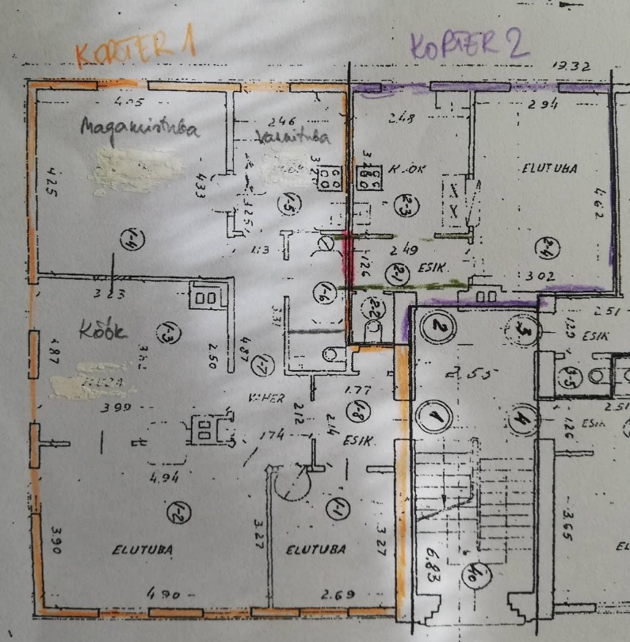
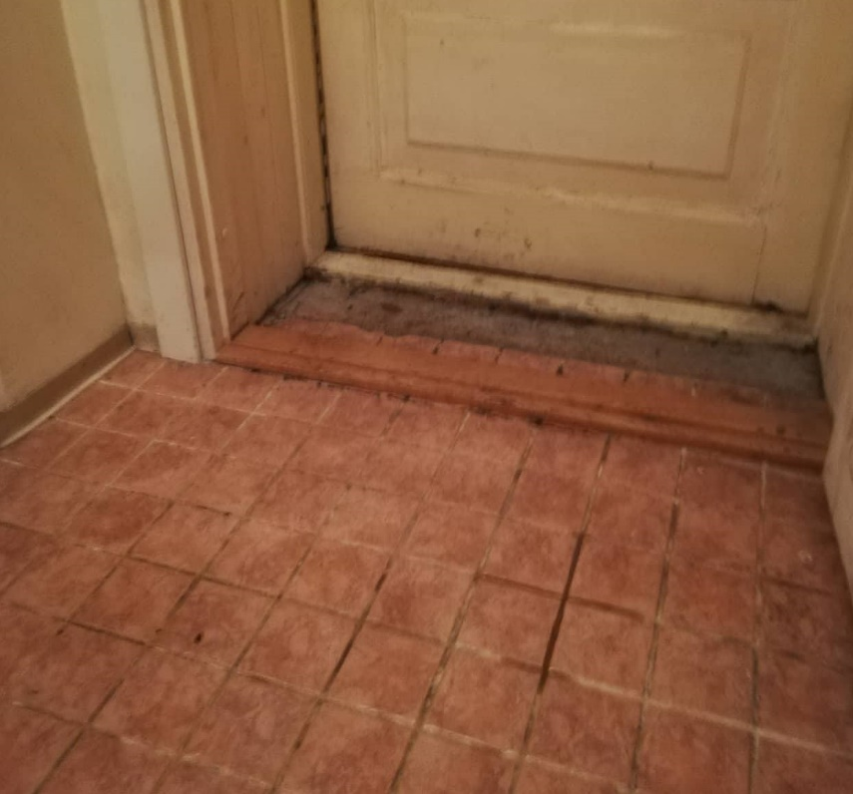

FOTO 3- Vannituba/duširuum (WC pott jääb nurga taha) |  |  |  | FOTO 4- Ahi ja lõõr (ahjust alles vaid nähtav osa, teiselt poolt lõhutud)
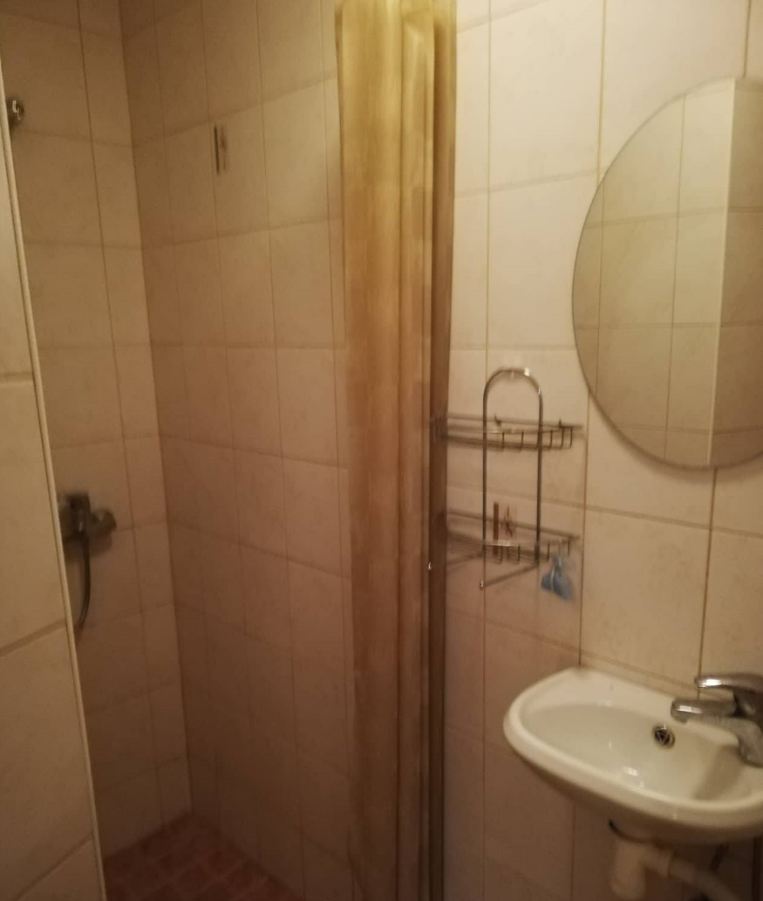
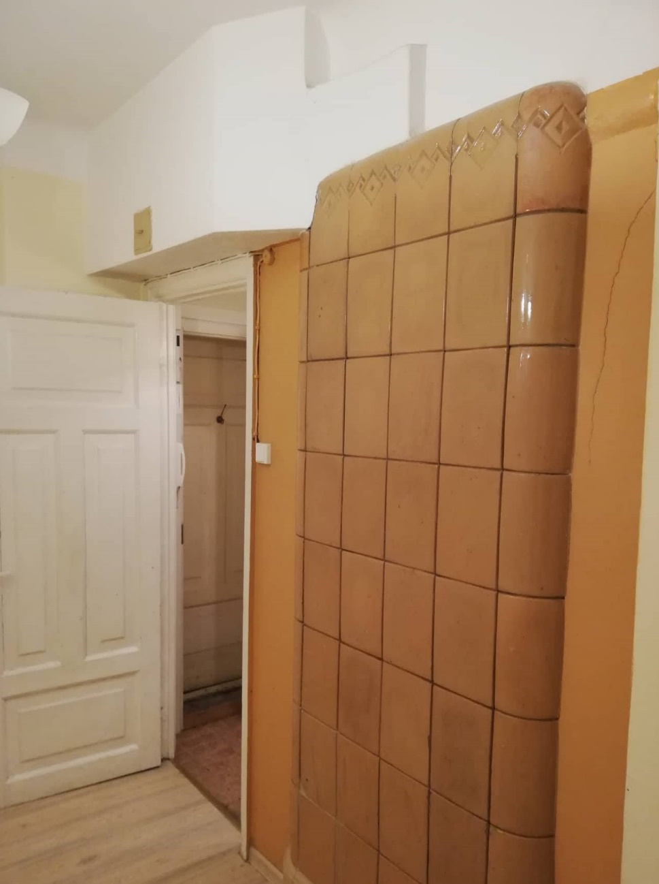

FOTO 5- Köök |  |  |  | FOTO 6- Siseuks
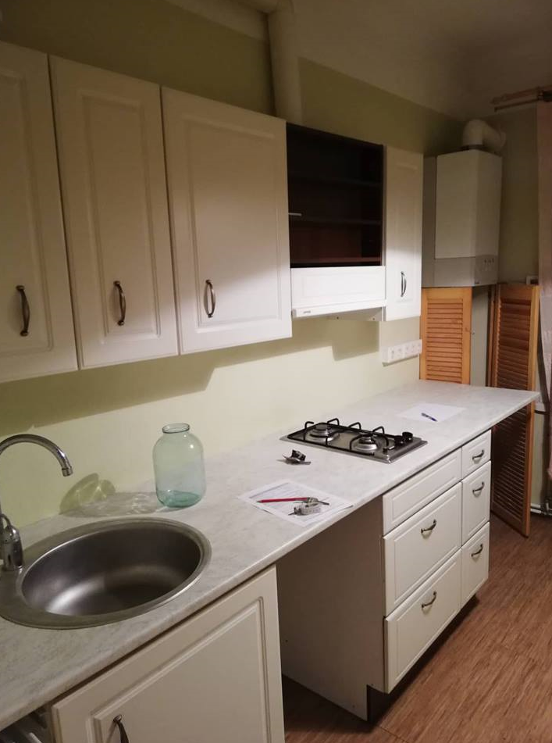
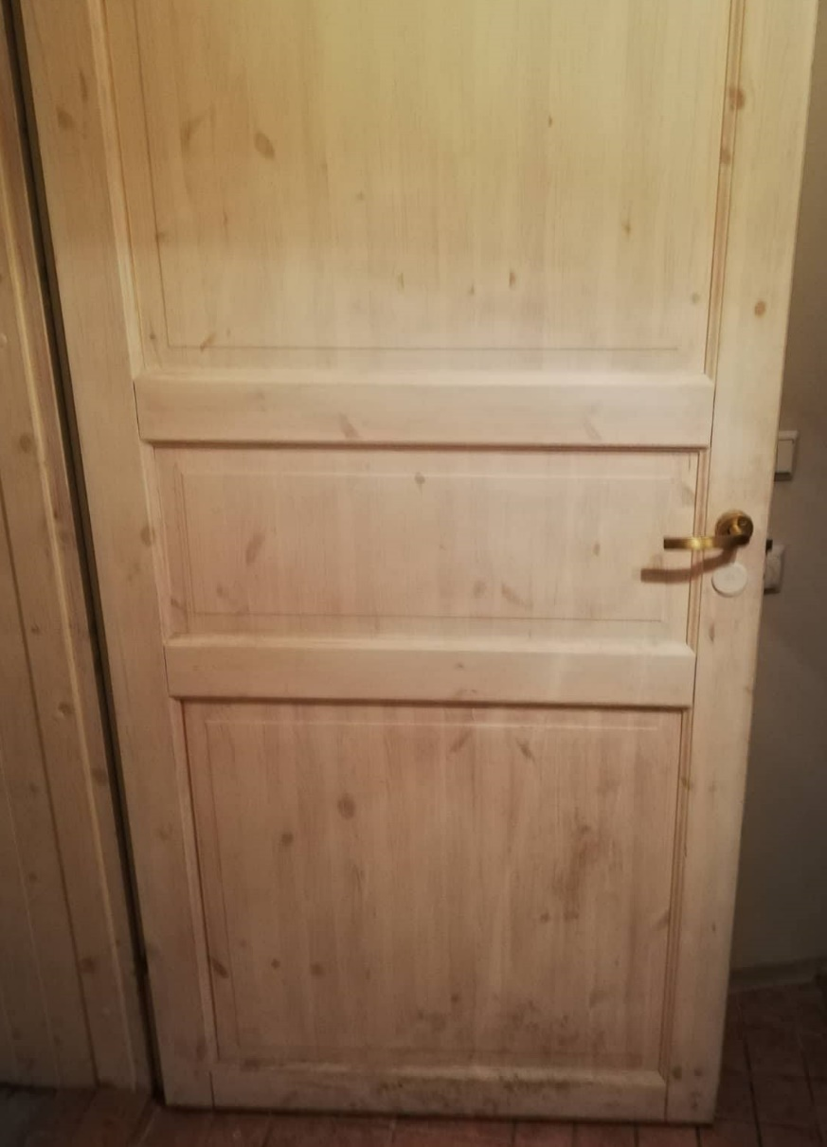

FOTO 7- Vannitoa aknalaud |  |  |  | FOTO 8 - Kaminalõõr suuremas korteris
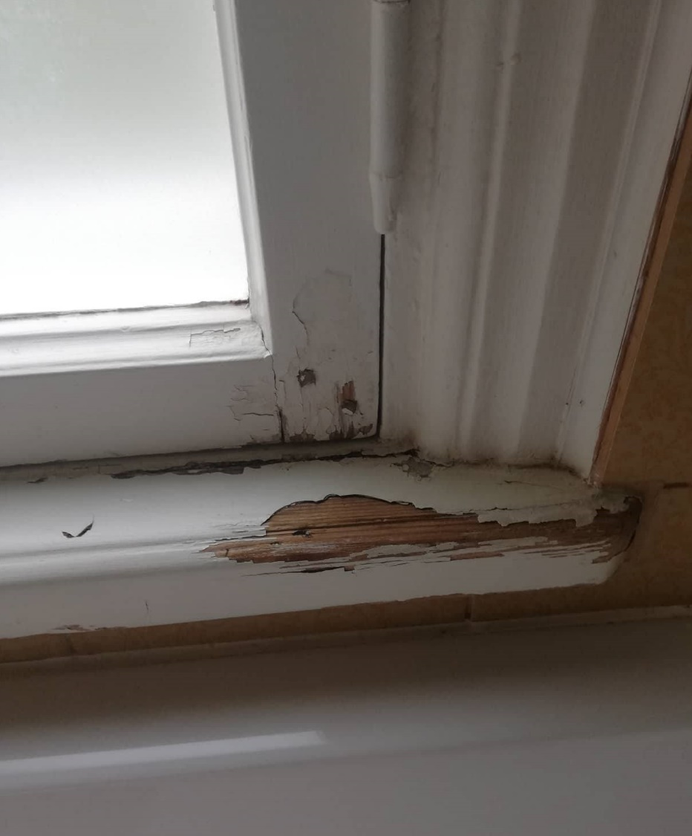
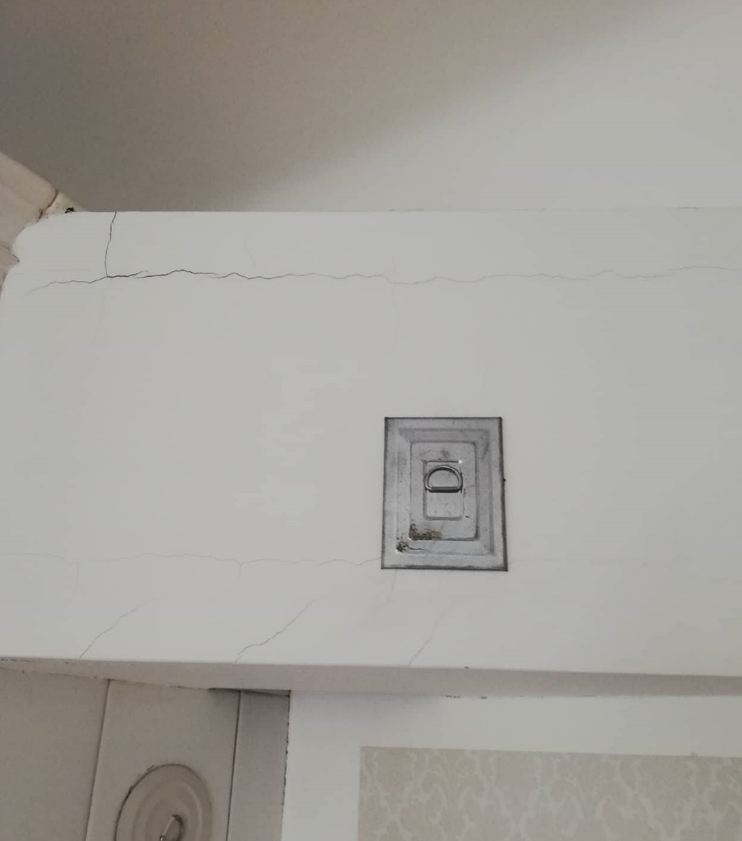

FOTO 9 - katlalahendus (sellesse ühendada 2 radiaatori veetorud)
